상품제안서
에브리 플러그 35w 여행용 멀티어댑터 | 상품코드: S45333

 |  |  |  |  |  |  | 02-713-8555 | www.synergygift.co.kr
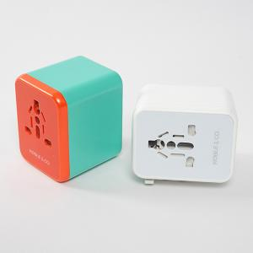

【상세/제작정보】

【인쇄/포장옵션】 | 레이저, DTF필름전사 / 포장지포장

【공급단가】 | 수량 | 20~ | 50~ | 100~ | 300~ | 500~
*VAT별도 | 단가 | 27,300원 | 25,830원 | 24,570원 | 23,940원 | 23,520원

【상품 URL】 | https://www.synergygift.co.kr:443/src/goods_detail.php?gdno=45333

